By Ratio (X÷Y)
By filtering ratio: Mean ROI (%)
Configuration | Ratio X/Y | Initial X | Final Y | Mean ROI (%) | Win vs Unfiltered (%) | CV (%) | Median | Outliers
5->3 | 1.67 | 5 | 3 | 42.2 | 40.7 | 26.3 | 40.7 | 7
20->10 | 2.00 | 20 | 10 | 60.6 | 81.5 | 30.5 | 57.0 | 4
10->5 | 2.00 | 10 | 5 | 56.2 | 77.8 | 42.4 | 52.4 | 3
30->15 | 2.00 | 30 | 15 | 44.2 | 40.7 | 43.2 | 41.5 | 6
30->10 | 3.00 | 30 | 10 | 40.1 | 33.3 | 43.3 | 37.7 | 2
10->3 | 3.33 | 10 | 3 | 54.1 | 74.1 | 51.4 | 42.9 | 8
20->5 | 4.00 | 20 | 5 | 50.4 | 74.1 | 52.6 | 46.9 | 10
30->5 | 6.00 | 30 | 5 | 32.3 | 18.5 | 43.6 | 31.7 | 5
unfiltered | n/a | n/a | n/a | 45.7 | 0.0 | 27.1 | 41.9 | 0
ranked_final | n/a | n/a | n/a | 38.9 | 29.6 | 45.6 | 38.5 | 3

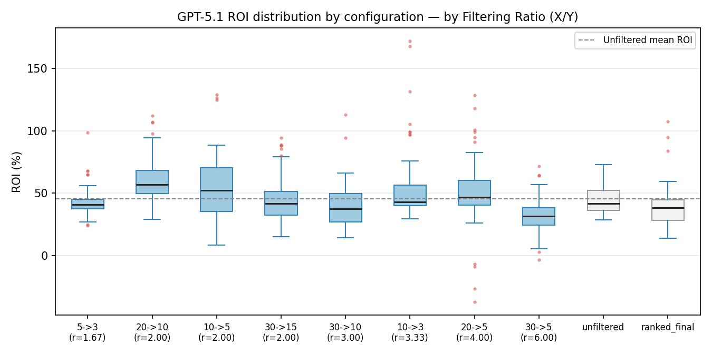

By filtering ratio: Win vs Unfiltered (%)

By filtering ratio: CV (%) — lower is steadier

By Initial Size (X)
By initial size X: Mean ROI (%)
Configuration | Ratio X/Y | Initial X | Final Y | Mean ROI (%) | Win vs Unfiltered (%) | CV (%) | Median | Outliers
5->3 | 1.67 | 5 | 3 | 42.2 | 40.7 | 26.3 | 40.7 | 7
10->3 | 3.33 | 10 | 3 | 54.1 | 74.1 | 51.4 | 42.9 | 8
10->5 | 2.00 | 10 | 5 | 56.2 | 77.8 | 42.4 | 52.4 | 3
20->5 | 4.00 | 20 | 5 | 50.4 | 74.1 | 52.6 | 46.9 | 10
20->10 | 2.00 | 20 | 10 | 60.6 | 81.5 | 30.5 | 57.0 | 4
30->5 | 6.00 | 30 | 5 | 32.3 | 18.5 | 43.6 | 31.7 | 5
30->10 | 3.00 | 30 | 10 | 40.1 | 33.3 | 43.3 | 37.7 | 2
30->15 | 2.00 | 30 | 15 | 44.2 | 40.7 | 43.2 | 41.5 | 6
unfiltered | n/a | n/a | n/a | 45.7 | 0.0 | 27.1 | 41.9 | 0
ranked_final | n/a | n/a | n/a | 38.9 | 29.6 | 45.6 | 38.5 | 3

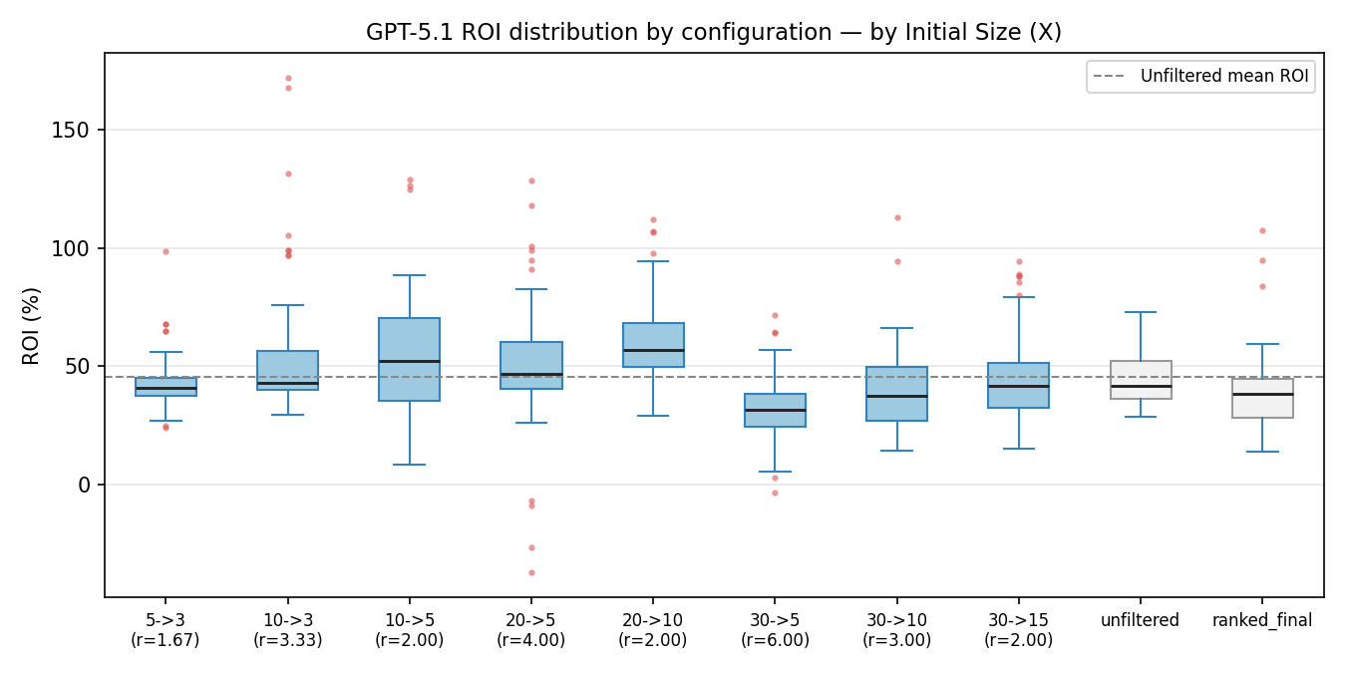

By initial size X: Win vs Unfiltered (%)

By initial size X: CV (%) — lower is steadier

By Final Size (Y)
By final size Y: Mean ROI (%)
Configuration | Ratio X/Y | Initial X | Final Y | Mean ROI (%) | Win vs Unfiltered (%) | CV (%) | Median | Outliers
5->3 | 1.67 | 5 | 3 | 42.2 | 40.7 | 26.3 | 40.7 | 7
10->3 | 3.33 | 10 | 3 | 54.1 | 74.1 | 51.4 | 42.9 | 8
10->5 | 2.00 | 10 | 5 | 56.2 | 77.8 | 42.4 | 52.4 | 3
20->5 | 4.00 | 20 | 5 | 50.4 | 74.1 | 52.6 | 46.9 | 10
30->5 | 6.00 | 30 | 5 | 32.3 | 18.5 | 43.6 | 31.7 | 5
20->10 | 2.00 | 20 | 10 | 60.6 | 81.5 | 30.5 | 57.0 | 4
30->10 | 3.00 | 30 | 10 | 40.1 | 33.3 | 43.3 | 37.7 | 2
30->15 | 2.00 | 30 | 15 | 44.2 | 40.7 | 43.2 | 41.5 | 6
unfiltered | n/a | n/a | n/a | 45.7 | 0.0 | 27.1 | 41.9 | 0
ranked_final | n/a | n/a | n/a | 38.9 | 29.6 | 45.6 | 38.5 | 3

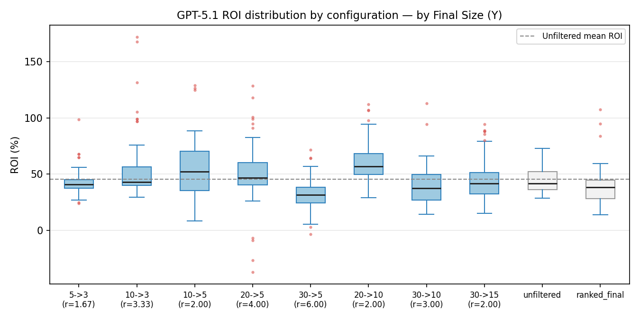

By final size Y: Win vs Unfiltered (%)

By final size Y: CV (%) — lower is steadier

